Sheet1
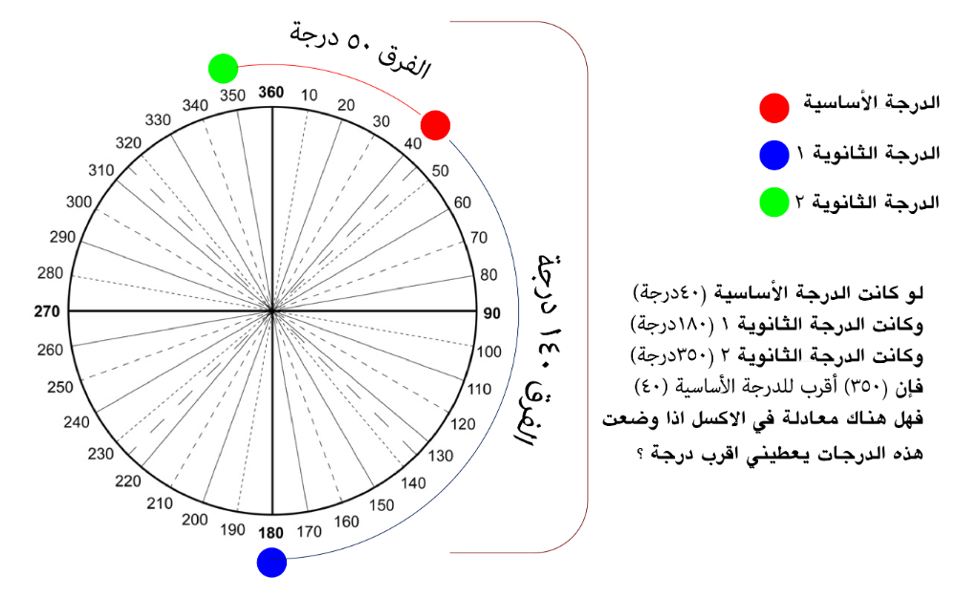
الدرجة الأساسية: | 40 | 350 | الدرجة الأقرب
الدرجة الثانوية1: | 180 | 140
الدرجة الثانوية2: | 350 | 50

السلام عليكم ورحمة الله وبركاته

لدي استفسار عن:

لو كانت الدرجة الأساسية (40درجة) وكانت الدرجة الثانوية 1 (180درجة) وكانت الدرجة الثانوية 2 (350درجة) فإن (350) أقرب للدرجة الأساسية (40) فهل هناك معادلة في الاكسل اذا وضعت هذه الدرجات يعطيني اقرب درجة ؟

وبالمرفقات صورة توضيحية.....ودمتم بصحة وسلامة

